상품제안서
캠페인 손거울 버튼 | 상품코드: S19593

 |  |  |  |  |  |  | 02-713-8555 | www.synergygift.co.kr
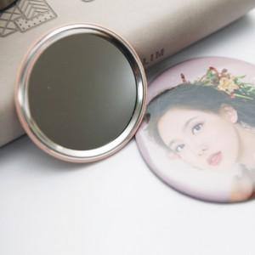 

【상세/제작정보】

【인쇄/포장옵션】 | 풀칼라 / OPP(비닐)

【공급단가】 | 수량 | 1,000~ | 2,000~ | 3,000~ | 5,000~ | 10,000~
*VAT별도 | 58mm | 830원 | 800원 | 770원 | 740원 | 720원
 | 65mm | 840원 | 810원 | 780원 | 750원 | 730원
 | 70mm | 850원 | 810원 | 780원 | 750원 | 740원
 | 75mm | 850원 | 820원 | 790원 | 760원 | 750원

【상품 URL】 | https://www.synergygift.co.kr:443/src/goods_detail.php?gdno=1417

